NP
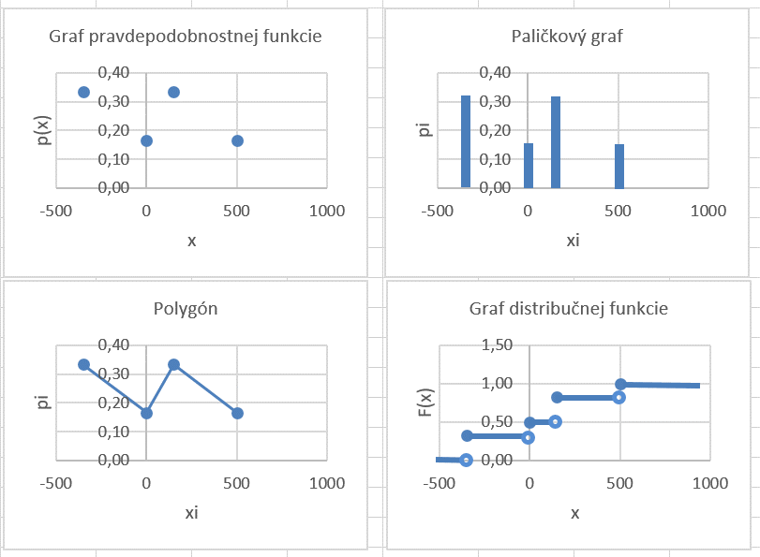
Graf pravdepodobnostnej funkcie
Paličkový graf
Priklad 1
 | Hadzeme hracou kockou.
 | Dohodneme si pravidla: |  |  |  |  | pi:
 | ak padne 6 - dostanem 500 eur |  |  |  |  | 0.16666666667
 | ak padne 5 alebo 4 - dostanem 150 eur |  |  |  |  | 0.33333333333
 | ak padne 3 - dam 0 eur |  |  |  |  | 0.16666666667
 | ak padne 2 alebo 1 - dam 350 eur |  |  |  |  | 0.33333333333

X je nahodna premenna vyska vyhry

Polygón
Graf distribučnej funkcie
 | xi | -350 | 0 | 150 | 500 | ∑
 | pi | 0.33 | 0.17 | 0.33 | 0.17 | 1.00
kum pravdepod. |  | 0.33 | 0.50 | 0.83 | 1.00

javy
cisla

nahodna premenna

pravdepodobnost

Priklad 2
Hram s protihracom - 3xhodim mincou. Pravidla budu nasledovne:
 | ak padne pismo 1krat - dostanem 5€
 | ak padne pismo 2krat - dostanem 25€
 | ak padne pismo 3krat - dostanem 30€
 | ak nepadne pismo ani raz - zaplatim 50€
Nech X je moj zisk (strata)
Najdite zakon rozdelenia (diskretnej) nahodnej premennej X. Zostrojte palickovy graf.

strom logickych moznosti:
 |  |  | H
 |  | H | P
 | H |  | H
 |  | P | P
 |  |  | H
 |  | H | P
 | P |  | H
 |  | P | P

Omega={ | HHH | HHP | HPH | HPP
 | PHH | PHP | PPH | PPP | }
n= | 8

cisla
javy
 |  |  |  |  | pravdepodobnosti nastatia
 |  |  |  |  | tychto javov su:
jav A - | padne pismo 0krat |  |  |  | p(A)= | 0.125
jav B- | padne pismo 1krat |  |  |  | p(B)= | 0.375
pravdepodobnost
nahodna premenna
jav C - | padne pismo 2krat |  |  |  | p(C)= | 0.375
jav D - | padne pismo 3krat |  |  |  | p(D)= | 0.125

Nahodna premenna X je definovana ako moj zisk (strata).
Pravdepodobnostnu tabulku nazyvame jej zakon rozdelenia pravdepodobnosti. |  |  |  |  |  |  |  | palickovy graf: | polygon:
xi | -50 | 5 | 25 | 30 | suma
pi | 0.125 | 0.375 | 0.375 | 0.125 | 1
xi*pi | -6.25 | 1.875 | 9.375 | 3.75 | 8.75
kumul.pi | 0.125 | 0.5 | 0.875 | 1

Aka je pravdepodobnost, ze moja vyhra je menej ako |  |  |  |  | 25 | €?
 | P(X<25)= | 0.5
Aka je pravdepodobnost, ze moja vyhra je viac ako |  |  |  |  | 25 | €?
 | P(X>25 )= | 0.125
Aka je pravdepodobnost, ze moja vyhra je minimalne |  |  |  |  | 25 | €?
 | P(X=>25)= | 0.5

Najdite ocakavanu hodnotu E(X) Vasho zisku, ak plati
E(X)= | 8.75
 | 8.75

Urcte ake hodnoty bude nadobudat nahodna premenna X - moj zisk pri zmene pravidiel:
 | ak padne pismo aspon 1krat - dostanem €
 | ak nepadne pismo - dam €
Zostrojte tabulku - zakon rozdelenia takto definovanej nahodnej premennej.

xi |  |  |  |  |  |  | Nahodna premenna X ma rozdelenie pravdepodobnosti.
pi

hypergeometricke rozdelenie NP
Priklad 1
V serii | 10 | vyrobkov je |  | 5 | poskodenych.
Nahodne vyberieme |  | 4 | vyrobky.
a) Aka je pravdepodobnost, ze |  |  | 3 | su poskodene?
b) Aka je pravdepodobnost, ze najviac |  |  |  | 3 | su poskodene?
c) Aka je pravdepodobnost, ze aspon |  |  |  | 3 | su poskodene?
d) Zostrojte zakon rozdelenia nahodnej premennej X - pocet poskodenych medzi 4 vybranymi.
Urcte pravdepodobnost toho, ze nahodna premenna X nadobuda hodnotu mensiu alebo rovnu 1.
Zostrojte palickovy graf, graf distribucnej funkcie.
e) Definujte nahodnu premennu Y - odmena za pracu a zostrojte jej zakon rozdelenia.

a) | jav A - | prave 3 su poskodene |  |  |  | p(A)= | 0.2380952381 | 0.2380952381
b) | jav B - | najviac 3 su poskodene |  |  |  | p(B)= | 0.97619047619 | 0.97619047619
c) | jav C - | aspon 3 su poskodene |  |  |  | p(C)= | 0.2619047619 | 0.2619047619 | 0.2619047619

d) X - pocet poskodenych vyrobkov

 | xi | 0 | 1 | 2 | 3 | 4 | suma
 | pi | 0.02380952381 | 0.2380952381 | 0.47619047619 | 0.2380952381 | 0.02380952381 | 1
 | kumul. pi | 0.02380952381 | 0.2619047619 | 0.7380952381 | 0.97619047619 | 1
 |  | 0.02380952381 | 0.2619047619 | 0.7380952381 | 0.97619047619 | 1

Pre kazde realne cislo x mozeme definovat pravdepodobnost toho, ze hodnota nah. premennej X je mensia alebo rovna x

 |  |  | - takto definovanu pravdepodobnost nazyvame |  |  |  |  | kumulativna |  | pravdepodobnost
 | P(X<=1)= | 0.2619047619 | 0.2619047619
 | P(X<=1,5)= | 0.2619047619 | 0.2619047619
 | P(X<=2,5)= | 0.7380952381 | 0.7380952381
 | P(X<=100,1)= | 1 | 1

Distribucna funkcia F(x) je definovana:

 |  | x< | 0 | F(x)= | 0
 | 0 | <=x< | 1 | F(x)= | 0.02380952381
 | 1 | <=x< | 2 | F(x)= | 0.2619047619
 | 2 | <=x< | 3 | F(x)= | 0.7380952381
 | 3 | <=x< | 4 | F(x)= | 0.97619047619
 | 4 | <=x |  | F(x)= | 1
Pozn. Niekedy distribucnu funkciu nazyvame zakon rozdelenia pravdepodobnosti.

palickovy graf
polygon

 | P(X<=1)=

e) nahodna premenna Y - odmena za pracu

zavisle a nezavisle pokusy
Priklad 1
Vo zasielke mame |  | 53 | skrutiek, z nich |  | 3 | su normalizovane (splnaju normy).
Nahodne vyberieme |  | 4 | skrutiek
 | a) bez opakovania
 | b) s opakovanim
Zostrojte zakon rozdelenia nah.prem. X - pocet normalizovanych skrutiek medzi 4 vybranymi.

a) vyber bez opakovania
xi | 0 | 1 | 2 | 3 | suma |  | Nahodna premenna X ma hypergeometricke rozdelenie pravdepodobnosti.
pi | 0.7864765645 | 0.20080252711 | 0.012550157944 | 0.00017075044822 | 1

b) vyber s opakovanim |  |  |  |  |  |  |  | 5
xi | 0 | 1 | 2 | 3 | 4 | suma | Nahodna premenna X ma binomicke rozdelenie.
pi | 0.79209366324 | 0.19010247918 | 0.017109223126 | 0.00068436892504 | 1.0265533876E-05 | 1

hypergeometricke rozdelenie
binomicke rozdelenie

DNP
Priklad 1
Nech X je diskretna nahodna premenna dana tabulkou:
xi | -3 | -1 | 1 | 2 | 5 | suma
pi | 0.1 | 0.2 | 0.4 | 0.2 | 0.1 | 1
kum. pi | 0.1 | 0.3 | 0.7 | 0.9 | 1 | ––––––
(xi-E(X))^2*pi | 1.444 | 0.648 | 0.016 | 0.288 | 1.764 | 4.16
xi*pi | -0.3 | -0.2 | 0.4 | 0.4 | 0.5 | 0.8 | =E(X)
xi^2 | 9 | 1 | 1 | 4 | 25 | 4.8 | =E(X^2)

Doplnte tabulku tak, aby bola zakonom rozdelenia nahodnej premennej.
Zostrojte palickovy graf a polygon rozdelenia pravdepodobnosti. |  |  |  |  | DU
Urcte distribucnu funkciu a nakreslite jej graf. |  |  |  |  | DU
Urcte strednu hodnotu nahodnej premennej X. |  |  |  |  |  | E(X)= | 0.8 | 0.8
Urcte disperziu a smerodajnu odchylku nahodnej premennej X. |  |  |  |  |  | D(X)= | 4.16 | 4.16
 |  |  |  |  |  | σ(X)= | 2.0396078054
Urcte modus nahodnej premennej X. |  |  |  |  |  | Mo(X)= | 1

Priklad 2
Nech X je diskretna nahodna premenna dana tabulkou:
xi | -2 | 0 | 1 | 2 | 4 | suma
pi | 0.1 | 0.3 | 0.4 | 0.15 | 0.05 | 1
xi. pi | -0.2 | 0 | 0.4 | 0.3 | 0.2 | 0.7
xi^2. pi | 0.4 | 0 | 0.4 | 0.6 | 0.8 | 2.2
(xi-E(X))^2*pi | 0.729 | 0.147 | 0.036 | 0.2535 | 0.5445 | 1.71
Vypočítajte disperziu a smerodajnu odchylku nahodnej premennej X.

 | E(X)= | 0.7
 | E(X^2)= | 2.2
 | D(X)= | 1.71 | - vypocet podla definicie
 | D(X)= | 1.71 | - vypocet podla vety o vypocte
 | σ(X)= | 1.3076696831

Priklad 3
Vypocitajte prve styri zaciatocne a centralne momenty nahodnej premennej X danej tabulkou:
xi | -2 | 1 | 3 | 4 | 6
pi | 0.1 | 0.1 | 0.45 | 0.2 | 0.15

 | xi | pi | xi*pi | xi^2*pi | xi^3*pi | xi^4*pi | (xi-E(X))*pi | (xi-E(X))^2*pi | (xi-E(X))^3*pi | (xi-E(X))^4*pi
 | -2 | 0.1 | -0.2 | 0.4 | -0.8 | 1.6 | -0.495 | 2.45025 | -12.1287375 | 60.037250625
 | 1 | 0.1 | 0.1 | 0.1 | 0.1 | 0.1 | -0.195 | 0.38025 | -0.7414875 | 1.445900625
 | 3 | 0.45 | 1.35 | 4.05 | 12.15 | 36.45 | 0.0225 | 0.001125 | 0.00005625 | 2.8125E-06
 | 4 | 0.2 | 0.8 | 3.2 | 12.8 | 51.2 | 0.21 | 0.2205 | 0.231525 | 0.24310125
 | 6 | 0.15 | 0.9 | 5.4 | 32.4 | 194.4 | 0.4575 | 1.395375 | 4.25589375 | 12.980475938
suma | --- | 1 | 2.95 | 13.15 | 56.65 | 283.75 | 0 | 4.4475 | -8.38275 | 74.70673125

 |  | z def. |  |  | z def. | podla vety
 | z1(X)=E(X)= | 2.95 |  | c1(X)= | 0
 | z2(X)= | 13.15 |  | c2(X)=D(X)= | 4.4475 | 4.4475
 | z3(X)= | 56.65 |  | c3(X)= | -8.38275 | -8.38275
 | z4(X)= | 283.75 |  | c4(X)= | 74.70673125 | 74.70673125
 |  |  |  | sigma(X)= | 2.1089096709
 |  |  |  | alfa(X)= | -0.89374284743
 |  |  |  | beta(X)= | 0.77683333855

Priklad 4
Vypocitajte koeficient sikmosti a spicatosti nahodnej premennej X danej tabulkou:
xi | 1 | 2 | 3 | 4
pi | 0.1 | 0.2 | 0.45 | 0.25 | 1
(xi-E(X))^2*pi | 0.34225 | 0.1445 | 0.010125 | 0.330625 | 0.8275
(xi-E(X))^3*pi | -0.6331625 | -0.122825 | 0.00151875 | 0.38021875 | -0.37425
(xi-E(X))^4*pi | 1.171350625 | 0.10440125 | 0.0002278125 | 0.4372515625 | 1.71323125

E(X)= | 2.85
sigma(X)= | 0.90967026993
alfa(X)= | -0.49717559865
beta(X)= | -0.49804218654

Priklad 5
Nech X je diskretna nahodna premenna dana tabulkou:
xi | 1 | 3 | 5 | 10 | 20
pi | 0.1 | 0.35 | 0.35 | 0.15 | 0.05
Vypocitajte jej charakteristiky variability, symetrie a koncentracie.

(xi-E(X))^2*pi | 1.936 | 2.016 | 0.056 | 3.174 | 10.658 | 7.182
(xi-E(X))^3*pi | -8.5184 | -4.8384 | -0.0224 | 14.6004 | 155.6068 | 1.2212
(xi-E(X))^4*pi | 37.48096 | 11.61216 | 0.00896 | 67.16184 | 2271.85928 | 116.26392

E(X)= | 5.4
sigma(X)= | 2.6799253721
alfa(X)= | 0.063448110677
beta(X)= | -0.74599871069

Príklad 6
V tabulke doplnte chybajuce udaje tak, aby bola zakom rozdelenia pravdepodobnosti diskretnej nahodnej premennej.
Nacrtnite jej palickovy graf a polygon.
Najdite distribucnu funkciu nahodnej premennej a nacrtnite jej graf.
Vypocitajte Mo(X), E(X), D(X), σ(X) a prve styri zaciatocne a centralne momenty.
xi | pi | (xi-E(X))^2
0 | 0.125 | 2.25
1 | 0.375 | 0.25
2 | 0.375 | 0.25
3 | 0.125 | 2.25
 | 1

Mo(X)= | 1 a 2 - bimodálne rozdelenie
E(X)= | 1.5
D(X)= | 0.75
sigma(X)= | 0.86602540378

Doplnte tabulku, aby bola zakonom rozdelenia DNP. Vypocitajte prvo styri zaciatocne a centralne momenty.

xi | pi | xi^1*pi | xi^2*pi | xi^3*pi | xi^4*pi | (xi-E(X))^1*pi | (xi-E(X))^2*pi | (xi-E(X))^3*pi | (xi-E(X))^4*pi
1 | 0.2 | 0.2 | 0.2 | 0.2 | 0.2 | -0.4 | 0.8 | -1.6 | 3.2
2 | 0.1 | 0.2 | 0.4 | 0.8 | 1.6 | -0.1 | 0.1 | -0.1 | 0.1
3 | 0.5 | 1.5 | 4.5 | 13.5 | 40.5 | 0 | 0 | 0 | 0
5 | 0.1 | 0.5 | 2.5 | 12.5 | 62.5 | 0.2 | 0.4 | 0.8 | 1.6
6 | 0.1 | 0.6 | 3.6 | 21.6 | 129.6 | 0.3 | 0.9 | 2.7 | 8.1
xxx | 1 | 3 | 11.2 | 48.6 | 234.4 | 0 | 2.2 | 1.8 | 13

zaciatocne momenty |  |  | centralne momenty
z1= | 3 |  | c1= | 0
z2= | 11.2 |  | c2= | 2.2
z3= | 48.6 |  | c3= | 1.8
z4= | 234.4 |  | c4= | 13

SNP
Priklad 1
Rozhodnite a zdovodnite, ci funkcia | je distribucna funkcia.

Najdite zodpovedajucu funkciu hustoty rozdelenia pravdepodobnosti. Overte jej vlastnosti.
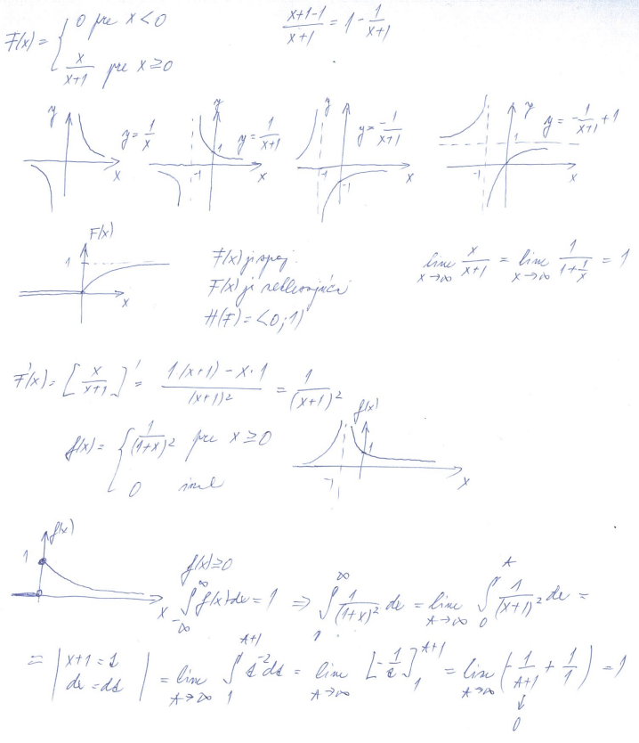

Priklad 2
Nahodna premenna X ma rozdelenie pravdepodobnosti zadane funkciou
Nakreslite graf f(x).
Overte, ze f(x) je hustotou pravdepodobnosti.
Urcte pravdepodobnost P(|X|< 0,5).

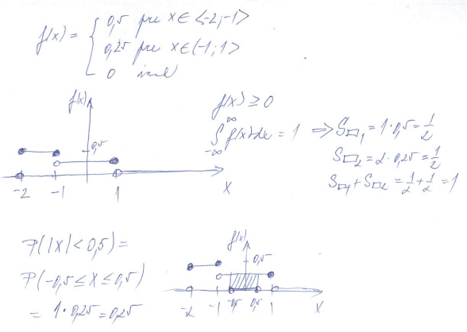

rovnomerne rozdelenie NP
Priklad 1
Elektricka chodi v 5 minutovych intervaloch. Aka je pravdepodobnost, ze cestujuci, ktory v nahodnom case prisiel na zastavku
a) bude cakat najdlhsie 2 minuty;
b) bude cakat viac nez 2 minuty, ale menej ako 4 minuty?

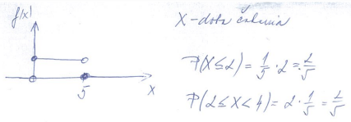

Priklad 2
Plniaca linka plni do flias motorovy olej. Kazda flasa ma byt naplnena na predpisany objem 1 liter,
avsak posobenim nahodnych vplyvovkolise mnozstvo oleja v intervale (0,98 l; 1,02 l).
Kazde mnozstvo oleja v tomto intervale povazujeme za rovnako mozne.
Nahodna premenna X udava mnozstvo oleja v nahodne vybranej flasi.
Najdite hustotu pravdepodobnosti f(x), distribucnu funkciu F(x) a nakreslite ich grafy.
Vypocitajte pravdepodobnost toho, ze X>0,99 l.

